과제비_1차_9개월
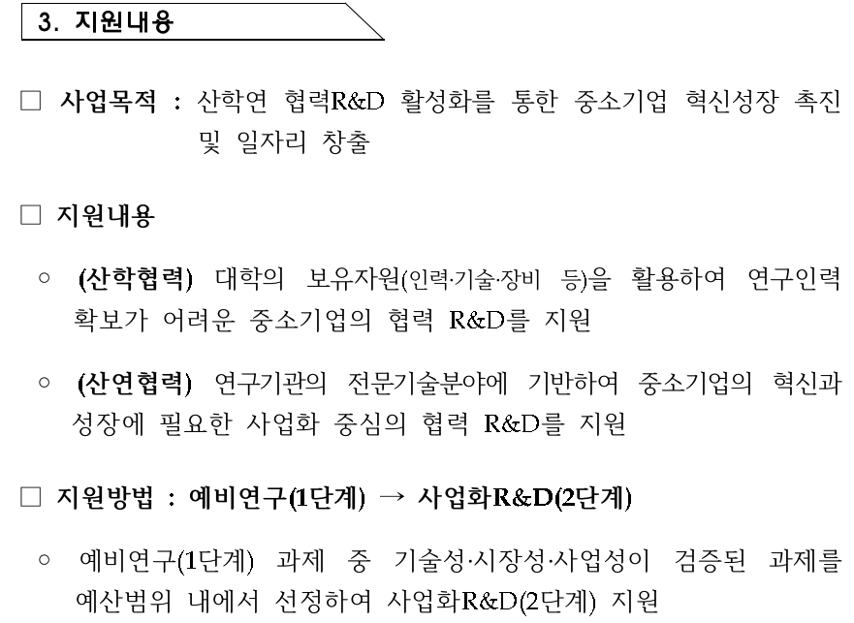
 |  |  |  | 총사업비 | 26670
1차년도 | 출연금 | 20000 | 20,000,000 | 출연금 | 74.99%
 | 현금 | 670 | 670,000 | 현금 | 2.51% | 10.0450%
 | 현물 | 6000 | 6,000,000 | 현물 | 22.50%
 |  |  |  | 자기부담 | 25.01% |  |  | 0

인건비 |  |  |  |  |  | 8 | 개월
 | 구 분 | 인력구분 | 성명 | 직위(연구소등록) | 실지급액(A) | 참여율(%)(B) | 합 계(AxB/100) |  |  | 현금합계 | 현물합계
 |  |  |  |  |  |  | 현 금 | 현 물 | 계 | 20,670 | 6,000
 |  |  | 박문식 | 대표 | 90,000 | 10% |  | 6,000 |  |  | 0
 |  |  | 장길석 | 수석 | 90,000 | 17.0% | 10,200
 |  |  | 김현기 | 수석 | 80,000 | 15% | 8,000

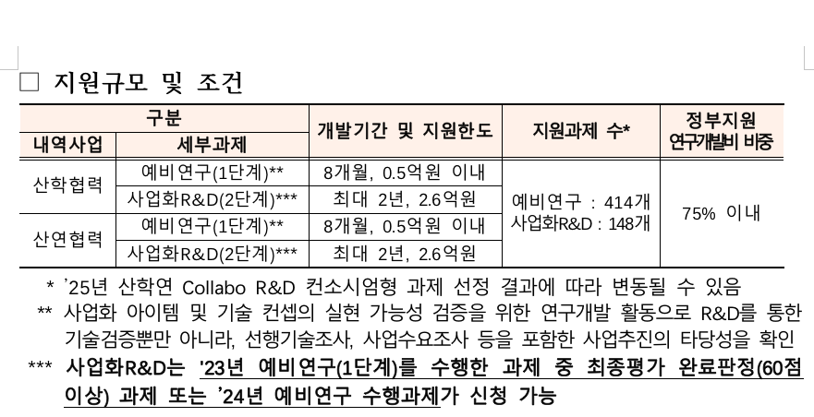

 |  | 소 계 |  |  |  |  | 18,200 | 6,000
 | 합 계 |  |  |  |  |  | 0 | 24,200 | 90.739%

 |  |  |  |  |  |  |  |  |  | vbn
연구시설․장비 및 재료비
 | 구분 | 내역 | 단가 | 회수 |  |  | 금액 |  | 비고
 |  |  |  |  |  |  | 현금 | 현물

 | 기계장치 | L7 라우터 |  |  |  |  | 0
 |  | 네트워크 스위치 |  |  |  |  | 0
 |  | 보안 방화벽 장비 |  |  |  |  | 0
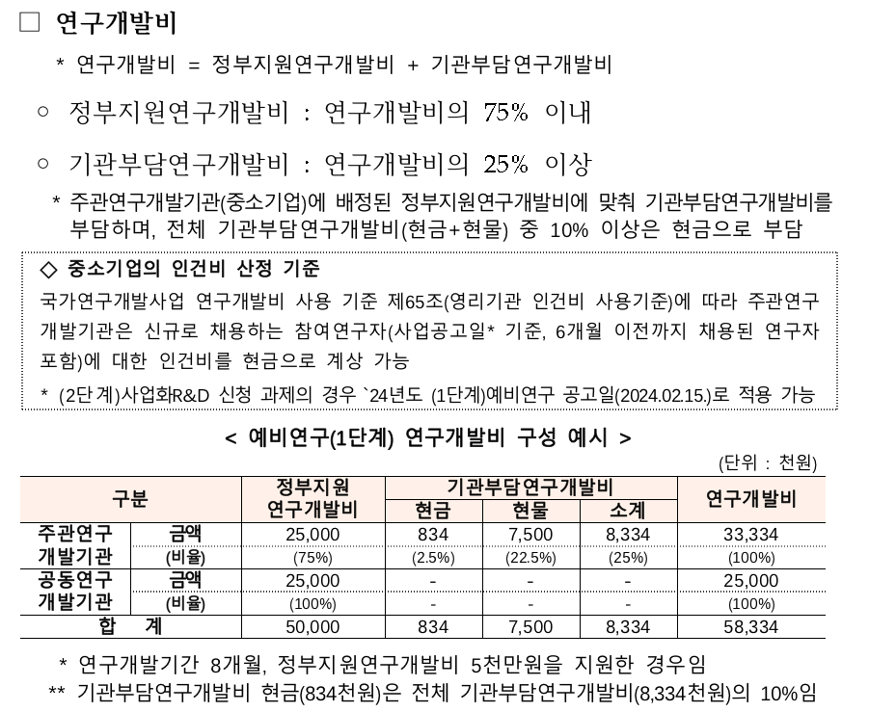
 |  | 비상전원공급장치 |  |  |  |  | 0
 |  | 로드밸런스 및 API 서버 |  |  |  |  | 0

 | 재료비 | 파일 서버 스토리지용 디스크 |  |  |  |  | 0
 | 클라우드 | 클라우드 hpc 시험 사용료 |  |  |  |  | 0 | 0
 |  |  |  |  |  |  | 0 | 0
 |  |  |  |  |  |  | 0 | 0
 |  | 소 계 |  |  |  |  | 0 | 0
 | 합계 |  |  |  |  |  |  | 0 | 0.000%

연구활동비
 | 구분 | 내역 | 단가 | 회수 |  |  | 금액 |  | 비고
 |  |  |  |  |  |  | 현금 | 현물

 | 특허 | 솔루션 특허 |  |  |  |  | 0 | 0

 | 지급 수수료 |  |  |  |  |  | 0 | 0
 |  |  |  |  |  |  | 0
 | 전문가 활용비 |  |  |  |  |  | 0
 | 도서비 및 기타 회의비 |  |  |  |  |  | 2,470
 |  |  |  |  |  |  | 0 | 0
 |  |  |  |  |  |  | 0
 |  |  |  |  |  |  | 0
 | 광고 선전비 | 홍보물 제작비 |  |  |  |  | 0
 |  | 세미나 개최비 |  |  |  |  | 0
 |  |  |  |  |  |  | 0
 | 연구수당 |  |  |  |  |  | 0 |  | 0.000%
 |  |  |  |  |  |  | 0 | 0
 |  | 소 계 |  |  |  |  | 2,470 | 0
 | 합계 |  |  |  |  |  |  | 2,470 | 9.261%

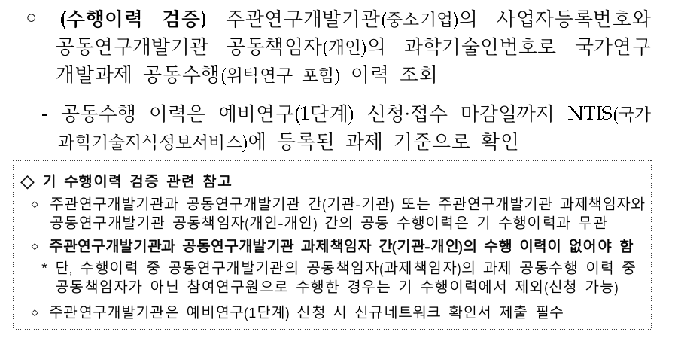
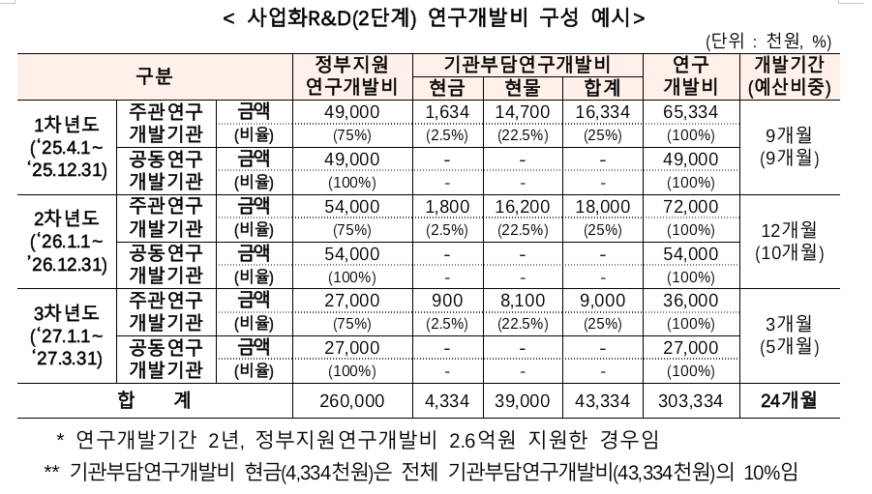
 |  |  |  |  |  |  | 1235

평가기준
